PLANAS Y ALARGADAS
LABORATORIO DE ENSAYO DE MATERIALES
FORMATO N° F-LEM-P-AG-34.01

 |  |  | MUESTRA |  |  | No OT |  |  | FECHA ENSAYO |  | REALIZADO

STANDARD TEST METHOD FOR FLAT PARTICLES, ELONGATED PARTICLES, OR FLAT AND ELONGATED PARTICLES IN COARSE AGGREGATE
ASTM D4791-19 (Reapproved 2023)

RELACIÓN DIMENSIONAL
1:2
1:3
1:5
 |  |  |  | Método de ensayo: |  |  |  | Tamiz requerido
 |  |  |  | Método A |  |  |  | 3/8 in.
 |  |  |  | Método B |  |  |  | No. 4
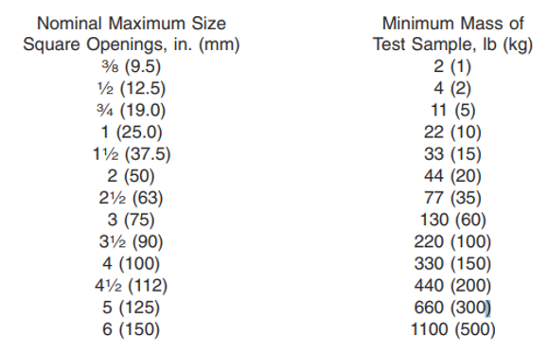
 |  |  |  | El método A esta destinado para todas las aplicaciones, el método B se realizara a solicitud del cliente (Superpave)
 | Tamaño de las partículas |  | Gradación de la muestra (1) - ASTM C136 |  |  |  |  | Reducción de la mustra de prueba |  |  |  | Masa inicial
 |  |  | Muestra original |  |  |  |  |  |  |  |  | Masa seca
 | Abertura Tamiz |  | Masa Retenido original (g) |  | (%) Retenido |  | Criterio Acept. ≥10% (*) | Número Partículas (Aprox. 100) |  | Masa retenido (g) |  | Masa seca constante

 | Pasa Tamiz | Retenido Tamiz |  |  |  |  |  |  |  |  |  | TMN |  | Masa mín. (g)
 | 2 in. | 1 1/2 in. |  |  |  |  |  |  |  |  |  | 2 in. |  | 20000
 | 1 1/2 in. | 1 in. |  |  |  |  |  |  |  |  |  | 1 1/2 in. |  | 15000
 | 1 in. | 3/4 in. |  |  |  |  |  |  |  |  |  | 1 in. |  | 10000
 | 3/4 in. | 1/2 in. |  |  |  |  |  |  |  |  |  | 3/4 in. |  | 5000
 | 1/2 in. | 3/8 in. |  |  |  |  |  |  |  |  |  | 1/2 in. |  | 2000
 | 3/8 in. | No. 4 |  |  |  |  |  |  |  |  |  | 3/8 in. |  | 1000
 | TOTAL |  |  |  |  |  |  |  |  |  |  | No. 4 |  | 1000
 | (*) Marcar con una Check o Aspa , aquellas mallas a evaluar o descartar; (1)Se realizará de no tener granulometría.

 | Método A
 |  |  |  |  |  |  |  |  |  | Método B
 | Retenido Tamiz | Partículas Planas Grupo 1 Ancho - espesor |  |  |  | Partículas Alargadas Grupo 2 Largo - ancho |  |  |  | Particulas que cumplen los criterios tanto del Grupo 1 como del Grupo 2 Grupo 3 |  |  | Partículas Ni Planas Ni Alargadas Grupo 4
 |  | Número Partículas |  | Masa (g) |  | Número Partículas |  | Masa (g) |  | Número Partículas | Masa (g) |  | Número Partículas |  | Masa (g)
 | 1 1/2 in.
 | 1 in.
 | 3/4 in.
 | 1/2 in.
 | 3/8 in.
 | No. 4
 | Nota: Para el método A: Cumple el criterio del grupo 1 y Grupo 2; Método B: Partículas en la relación de Longitud - Espesor

 | Codigo equipos utilizados |  | Dispositivo de calibre proporcional |  |  |  |  |  |  | Balanza 0.1 g
 |  |  | Horno
 | Nota:
Revisado:
Fecha:
Aprobado:
Fecha:

Página 1 de 1
Versión: 02 (11-11-2024)

WEB: www.geofal.com.pe E-MAIL: laboratorio@geofal.com.pe Av. Marañon 763, Los Olivos-Lima / Teléfono 01 754-3070

